YOTPO
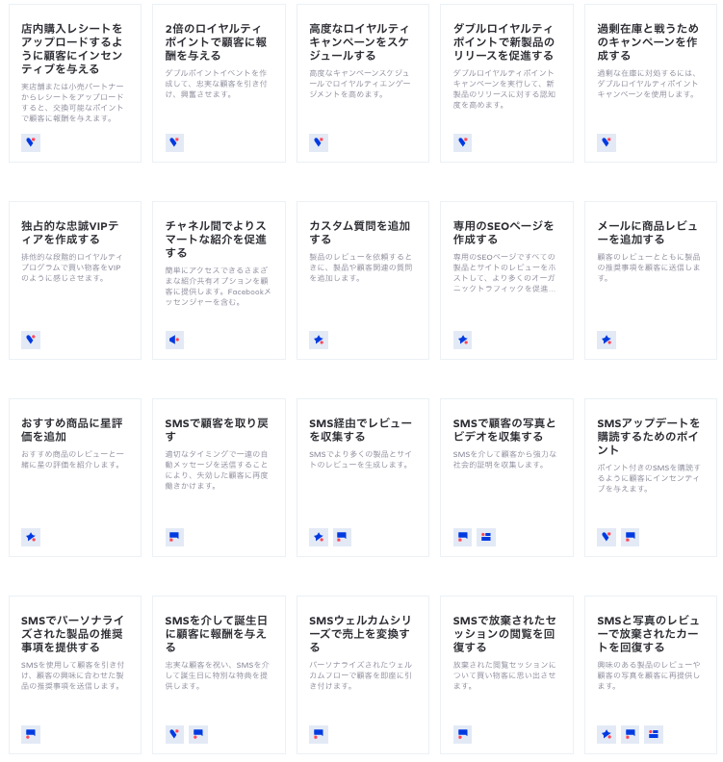
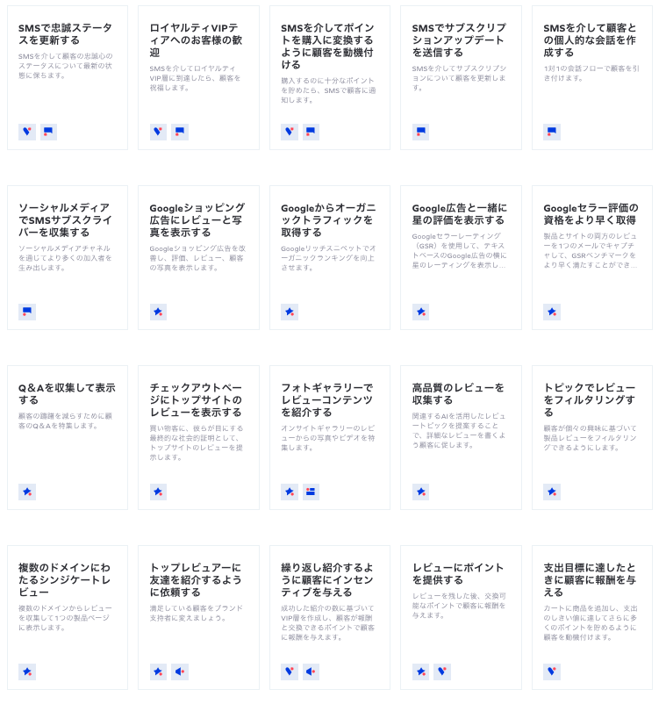
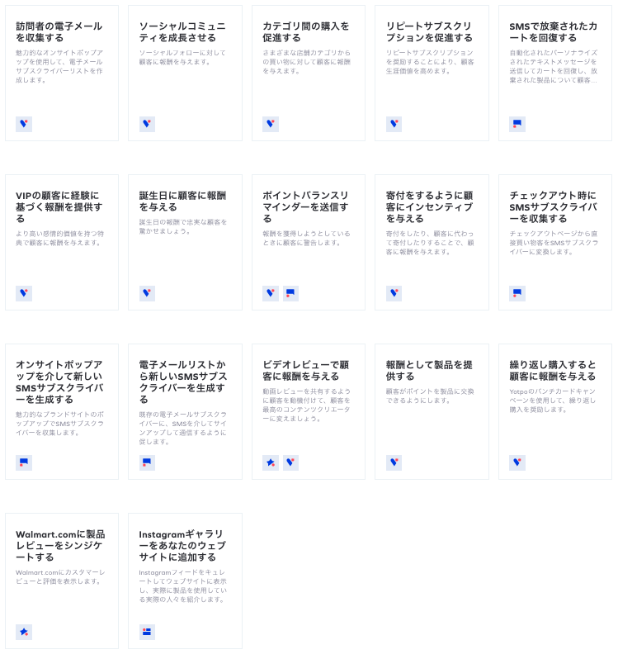
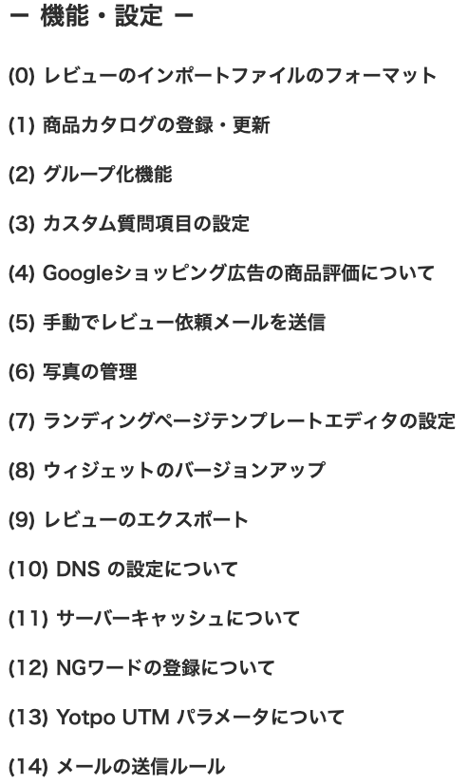
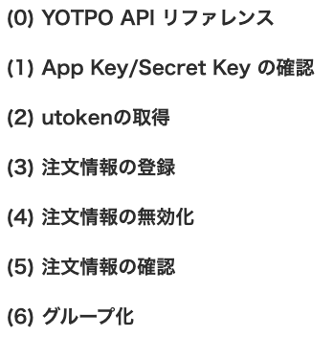
 | 管理画面 |  | 管理画面の機能 | ユーザー画面の機能とAPI
 | 1、查看用户资料、查看用户评价信息
 | 2、管理用户资料（用户信息通过前端API提供）
 | 3、生成页面部件（生成代理，将代码复制到社内的网站中即可使用）
 | 4、部件功在下表列出

 | ユーザー画面とAPI
 | 1、管理画面で生成されたコードをSFCCのウェブサイトに貼り付けて使用する
 | 2、注文・ユーザーデータのアップロード（API）

 | 全体の流れ |  |  | 注意：
 | 1、【管理画面】SFCCページから呼び出すことができる関連インターフェースの設定 |  |  | APIアップロードの注文情報がリアルタイムにフィードバックされない
 | 2、【管理画面】評価関数の設定とユーザーページコードの生成 |  |  | ※1回のリクエストで送信する注文は、200件までにおさまるように制御してください。
 | 3、【SFCC】生成されたコードをSFCCのページに貼り付ける |  |  | ※注文情報の登録処理は、非同期処理として行われ、登録完了には最大で12時間かかります。
 | 4、【SFCC】ユーザーは買い物中にレビュー特集ページを見ることができる
 | 5、【SFCC】ユーザーは商品購入後にレビューを投稿し、そのレビュー情報と注文情報をAPIを通じてYOTPOプラットフォームに送信することができます。

 | 6、【管理画面】商品レビューとユーザーの注文の内容を探すことができます。
 | 7、【管理画面】ユーザーの購入状況に応じてプロモーションを行うことができる

 | 詳細プロセス
 | 1、インストール：プラグインを使用する必要のあるページのヒード部分に以下のコードを追加
 | <script type="text/javascript"> (function e(){var e=document.createElement("script");e.type="text/javascript",e.async=true,e.src="//staticw2.yotpo.com/#APP KEY#/widget.js";var t=document.getElementsByTagName("script")[0];t.parentNode.insertBefore(e,t)})(); </script>

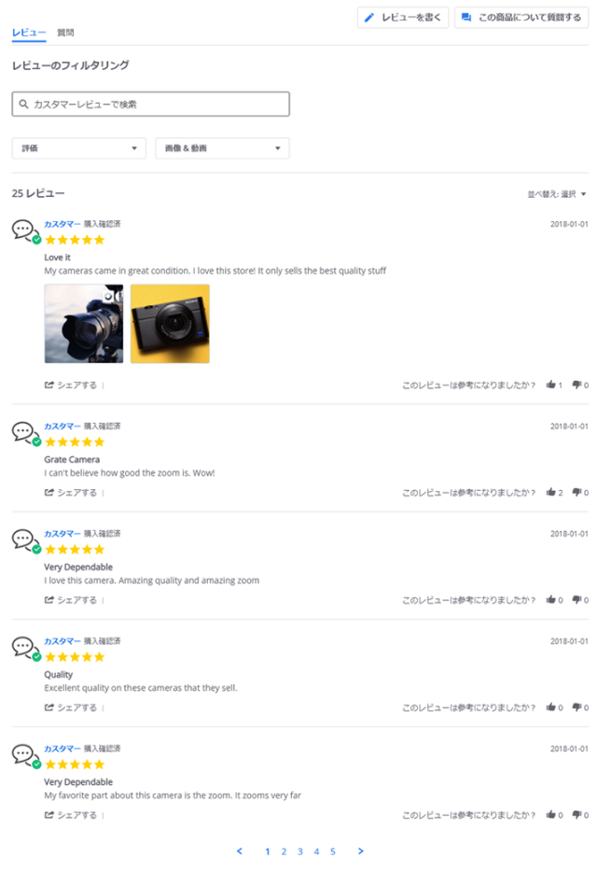
 | #APP KEY# の箇所は、管理画面の下記にて取得したApp Key に書き換え
 | App Key を確認する際には、選択中のストアをご確認

 | 2、レビューウィジェットの設置
 | ①管理画面で以下のコードを生成する（管理画面は申請が必要、現時点ではDEMOなし）
 | ②SFCC製品ページの下部に以下のコードを追加し
 | <div class="yotpo yotpo-main-widget" data-product-id="#SKU/商品ID#" data-name="#商品名#" data-url="#商品詳細ページのURL#" data-price="#商品金額#" data-currency="JPY" data-image-url="#商品画像のURL#" data-description=""> </div>

商品評価：初めてのレビューのプロセス |  | 商品の質問のプロセス
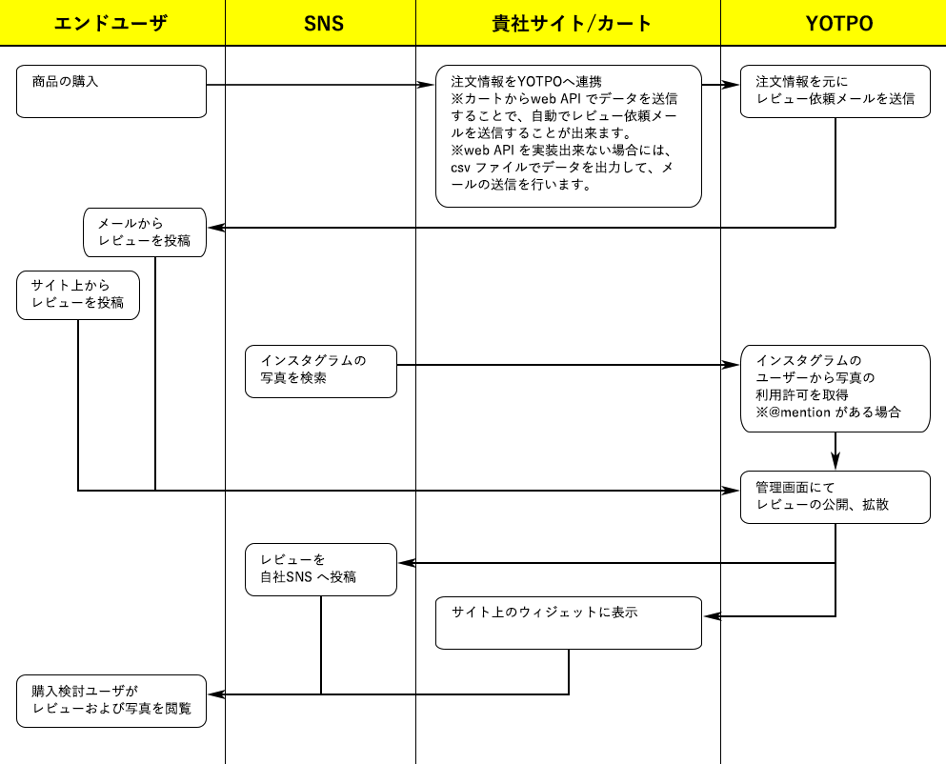
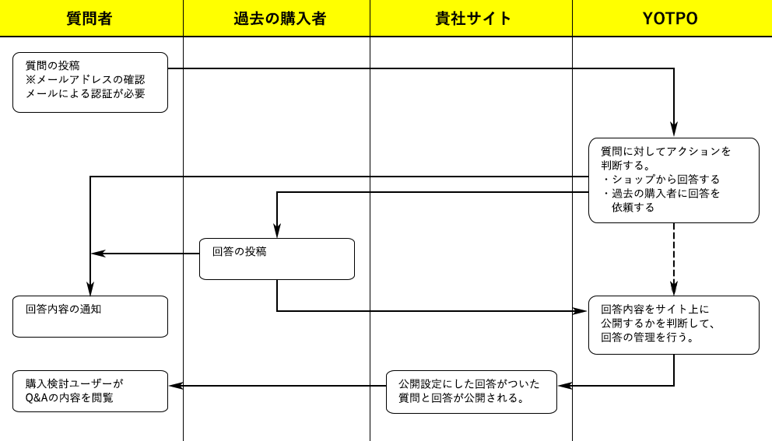

他の機能：コメント機能と同様に導入し、管理画面でエージェントを生成し、生成したコードをSFCCのページに貼り付ける

